Week 8
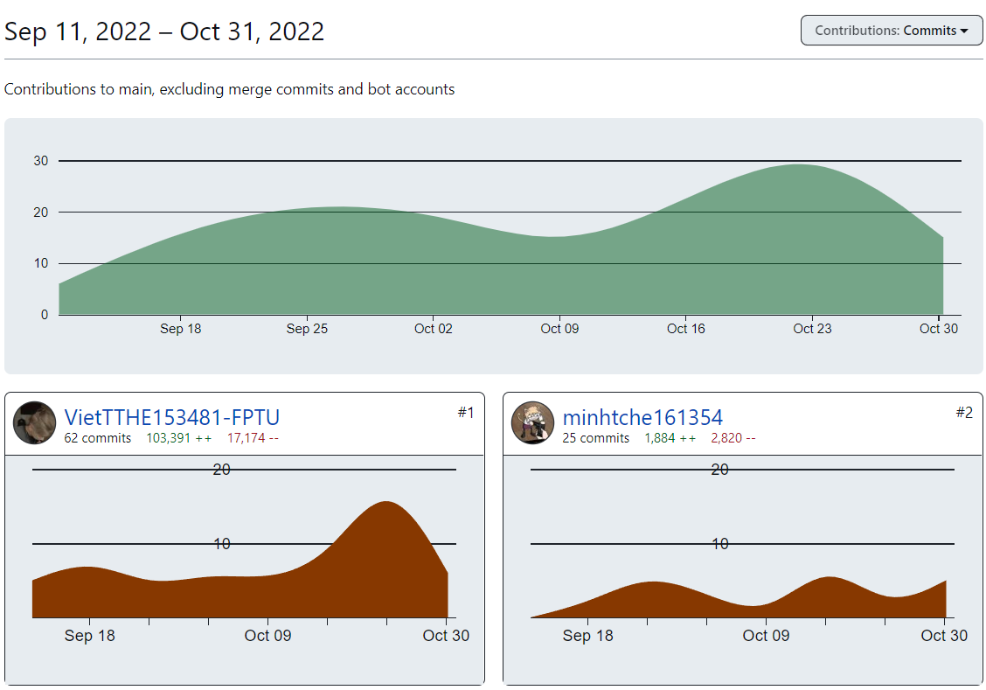
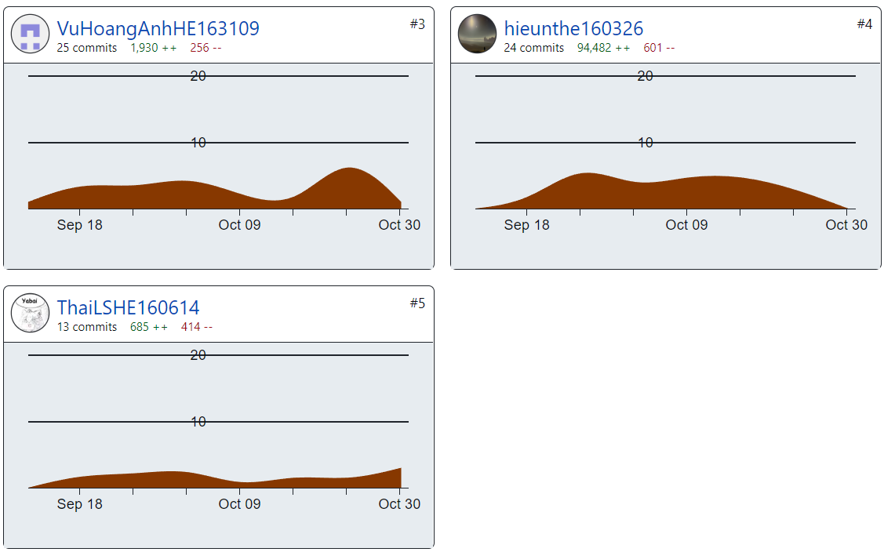
PROJECT REPORT
Group | Group 4
Week | <24/10/2022-30/10/2022>
I. Status Report
# | Project Work Item | Status | Notes (Work Item in Details)
1 | Các thành viên tiếp tục code các chức năng khác trong file Iteration 3 | In Progress
2 | Cập nhật SRS, SDS | In Progress
3 | Cập nhật Database | In Progress | Sẽ cập nhật liên tục trong quá trình làm
4 | Commit code lên Github | In Progress | Các thành viên phải thường xuyên commit các phần đã hoàn thành của mình lên Github

II. Team Contribution |  |  |  | Qui tắc làm việc nhóm
# | Project Task | Member | Notes (Task Details, etc.) | 1. Mọi thành viên phải đăng ký account trên github bằng email fpt.edu.vn
1 | Tổ chức các buổi họp vào các buổi tối (T3 và T5) | TL Việt | Kiểm tra tiến độ làm việc của các thành viên, cả nhóm cùng hỗ trợ nếu có thành viên gặp khó khăn | 2. Mọi thành viên đều phải tự viết doc phần SRS, SDS liên quan đến màn hình mình được giao.
2 | Cập nhật file SDS và SRS | TL Việt |  | 3. Mọi thành viên đều phải code
3 | Code các màn hình trong file Iterarion 4 đã được giao | All | Hoàn thành được màn hình nào phải commit lên Github ngay | 4. Các thành viên có nhiệm vụ đào tạo cho nhau để viết doc, code được.
 |  |  |  | 5. Mỗi thành viên phải code được 9 screen, bắt đầu code từ tuần thứ 2, mỗi tuần phải code được 1 screen. Như vậy tổng cả nhóm code được 5 x 9 = 45 screen
 |  |  |  | 6. Mỗi nhóm phải tạo được database table diagram gồm >=20 tables.
 |  |  |  | 7. Ai có khó khăn gì thì chia sẻ ngay với nhóm, với thầy
III. Project Issues |  |  |  | 8. Phải thiết kế mockup trước, sau đó thiết kế database table, sau đó architecture design, sau đó detail design, sau đó mới code.
# | Project Issue | Status | Notes (Solution, Suggestion, etc.) | 9. Năng xuất lao động được quyết định bởi cách làm. Nên dựa vào database table diagram để code câu lệnh SQL
1 | Update lại backlog | Completed | Đã cập nhật xong (Done 25/10/2022) | 10. Tất cả các thành viên trong nhóm đều có cấu trúc thư mục dự án giống như thầy đã hưỡng dẫn. TL có trách nhiệm kiểm tra thành viên trong nhóm có cấu trúc thư mục như thầy hướng dẫn chưa và báo cáo vào thành 1 item trong weekly report của tuần 1. Các kết quả làm việc của tuần 2 trở về sau hãy copy toàn bộ nội dung của tuần 1 sang và tương tự cho tuần 3,4,5...)
2 | Iteration 3 không kịp tiến độ như dự định do phải update lại Backlog | In Progress |  | 11. TL tổ chức training các thành viên qua Ggmeet, TL code mẫu trên màn hình cho các thành viên xem và làm đi làm lại ít nhất 3 lần. Record lại buổi họp để chứng minh các thành viên đều được training và có tham gia training
 |  |  |  | 12. Không thể dựa vào trí nhớ của các thành viên mà hãy dựa vào các công cụ ghi chép: note, record, .. để làm thành tài liệu, video tham khảo
 |  |  |  | 13. Tất cả các code cá nhân để ở nhánh cá nhân đều KHÔNG TÍNH. Code của cá nhóm phải được gộp vào chung 1 nhóm.
 |  |  |  | 14. Tên màn hình -> Luồng màn hình -> Phân bổ tên màn hình giao cho ai (Iteration nào?)
IV. Next Week Plan |  |  |  | 15. Hoàn thiện architecture
# | Project Work Item | Deadline | Notes (Task Details, etc.) | 16. Hoàn thiện file SQL (Create, drop)
1 | Tiếp tục code các Screen trong Iteration 4 |  |  | 17. Vẽ System Architecture ( Hardware, OS, Web Service, Framework, Môi trường phát triển, Database)
2 | Hoàn thiện cả các Screen vẫn chưa xong ở Iteration 3 |  |  | 18. Code được ít nào thì test rồi commit lên github luôn
 |  |  |  | 19. (View, Add, List, Update, Delete) là bộ Feature -> 1 class diagram. Với mỗi 1 Function trong bộ CRUD là 1 use case và là 1 sequence diagram

V. Other Project Masters/Suggestions
# | Project Matter/Suggestions | Raised By | Notes

 | Báo cáo tiến độ làm việc nhóm trên Github (24/10/2022 - 30/10/2022)

